②学校ヒアリング準備
 | 【令和５年度文化芸術による子供育成推進事業－巡回公演事業－会場条件に係るヒアリング準備シート】
 | ID | 272 | 分野 | 音楽 | 種目 | オーケストラ等 | 区分 | C区分 | ブロック | -
 | 公演団体名 | オーケストラアンサンブル神戸 |  |  |  | 制作団体名 | 公益社団法人アンサンブル神戸

■ | 令和5年度の実施校募集において、各応募校に記載していただいている体育館等会場の情報は以下の項目です。

① | 上記を踏まえ、実施にあたり必要な会場条件を教えてください。
 | 会場の設置階の制限 |  |  | 制限なし |  | 主幹引き込み電源容量 |  |  |  | A
 | 舞台設置面積 |  |  | 間口 | 10 | ｍ | 奥行 | 6 | ｍ
 |  |  |  | 高さ | 3 | ｍ
 | 舞台設置場所 |  |  | フロア対応 | 可 |  | 学校のステージでの対応 |  | 条件が合えば可
 | 搬入間口の広さ |  |  | 幅 | 1.2 | ｍ | 高さ | 2 | ｍ
 | 遮光の要否 |  |  | 不要 |  | 緞帳の要否 |  |  | なくても良い
 | ピアノの使用について |  |  | 使わない |  | ピアノを使用する場合の設置位置の指定 |  |  | なし
 |  |  |  |  |  | ピアノを使用しない場合の移動の要否 |  |  | 不要
 | トラックの横づけ |  |  | 応相談 |  | トラック横づけ不可の場合の搬入 対応可能距離 |  |  | 15 | ｍ
 | 搬入車両の種類 |  |  | 中型トラック |  | 台数 | 1 | 台
 | 搬入車両の大きさ |  |  | 車幅 | 1.9 | ｍ | 車長 | 4.7 | ｍ
 | ※表から数値を拾っていますので、セルの結合や行の挿入・削除は行わないでください。(幅や高さは調整いただいて問題ありません。)

② | 上記以外に学校へ標準的に確認しなければならない条件がありましたら、教えてください。
【個別ヒアリング事項】 |  |  |  |  |  | 学校回答欄
1
2
3
4
5
6
7
8
9
10
あまり条件を増やしますと学校側が応募しにくくなってしまう可能性がありますが、必須条件については実施不可などのトラブルを防ぐため、予め学校側へ共有必要がありますので必ず御記載くださるようお願いいたします。

③ | 学校へヒアリングする際の参考としますので、簡易図面の作成をお願いします。

 | 会場図面(表記単位：メートル)

 | 搬入間口について |  |  | 幅 | 1.2 |  | 高さ | 2
 | 搬入車両の横づけの要否 |  |  |  | 応相談
 | 横づけができない場合の搬入可能距離 |  |  |  | 15
 |  | ※搬入に関する条件の詳細については、図面上の表にて御確認ください。

体育館の舞台
舞台袖
舞台袖
間口
体育館の舞台
舞台袖
舞台袖
間口
スペースの確保が必要
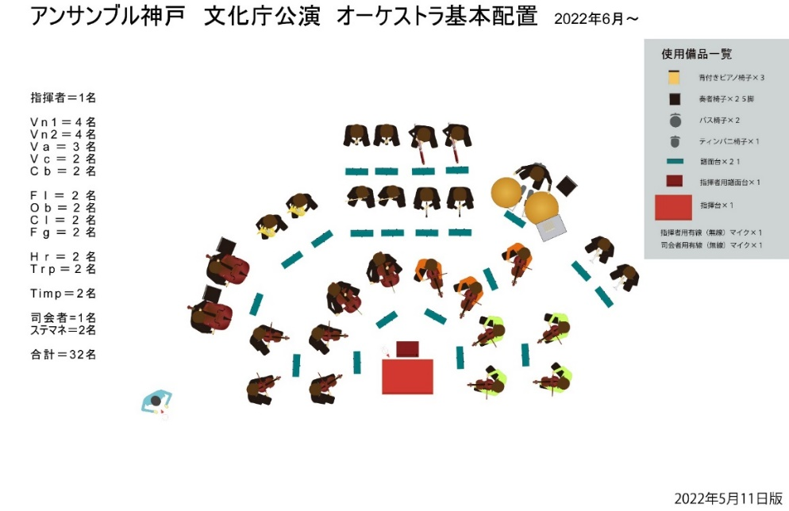
8ｍ
スペースの確保が必要

体育館
舞台

フロア使用時

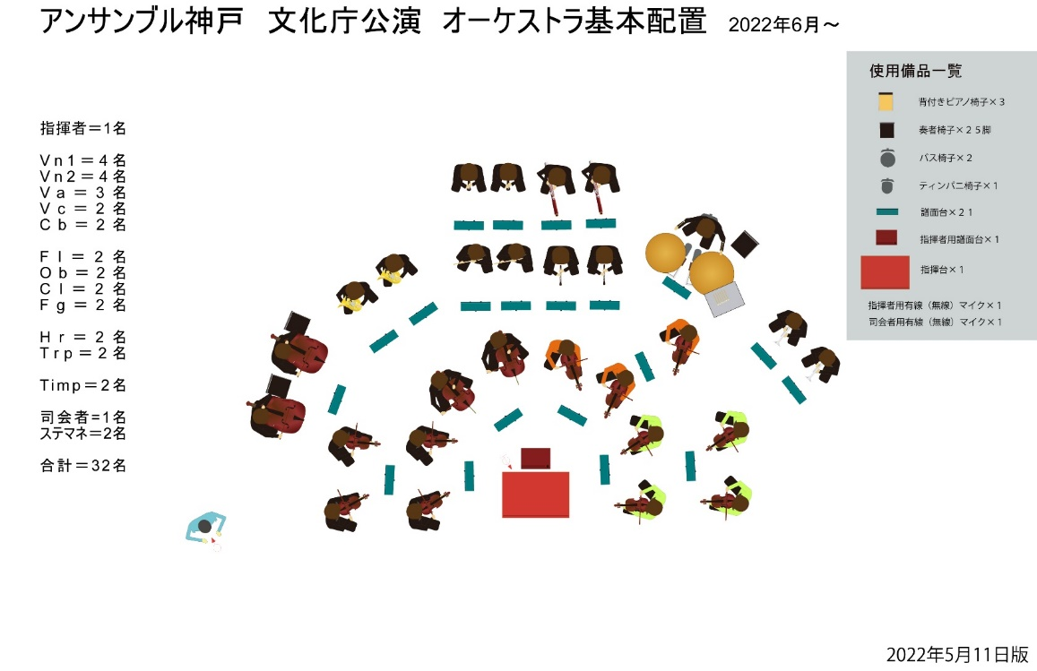
設置舞台
12 ｍ

パネル
6ｍ
6ｍ

舞台使用時

10 ｍ
鑑賞位置

体育館
フロア
鑑賞位置

鑑賞位置

後方
トラック
前方
後方
トラック
前方

